Defect 1
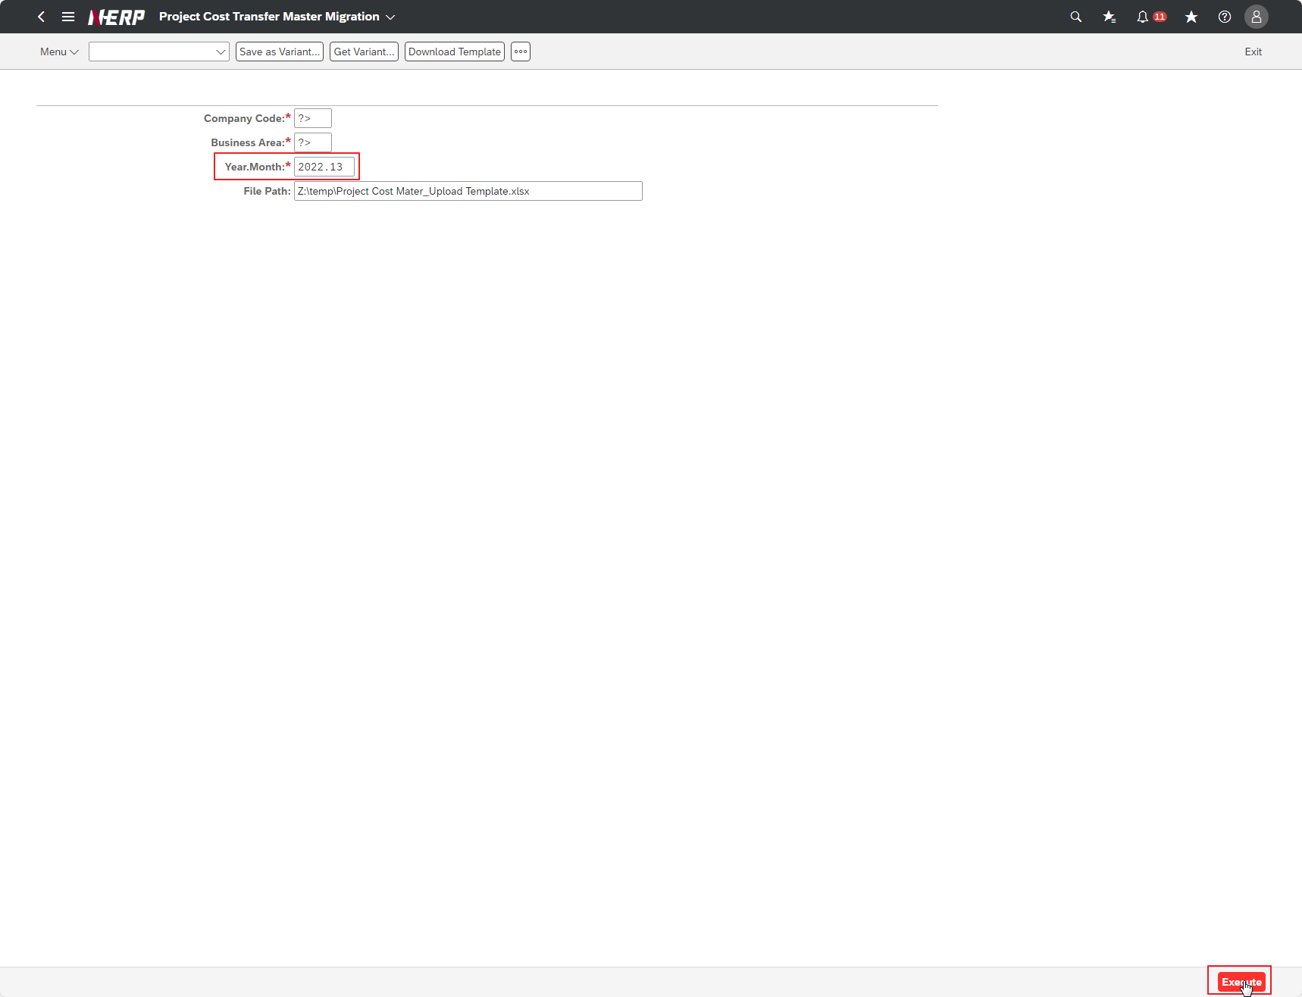
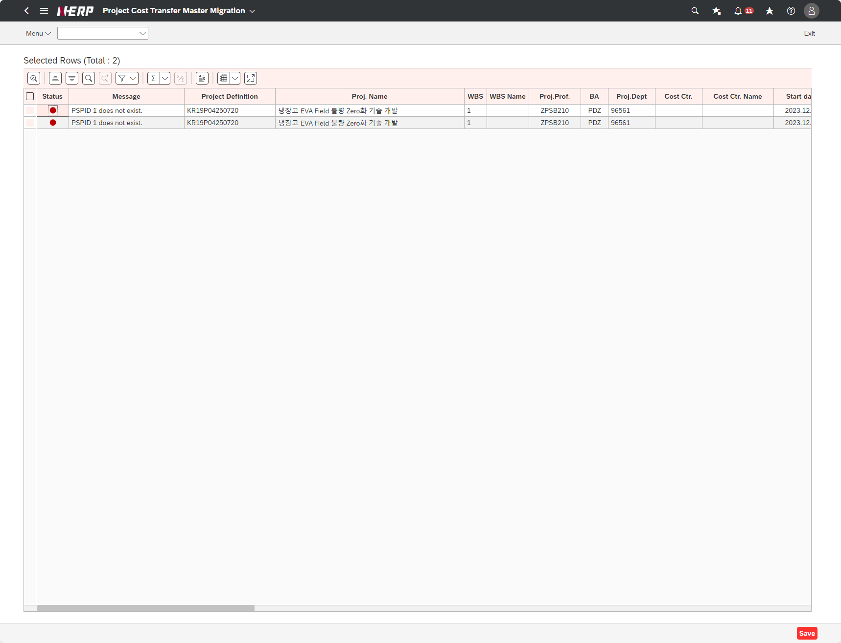
Case 1: | Function: Missing validation for Year.Month field

Defect 2
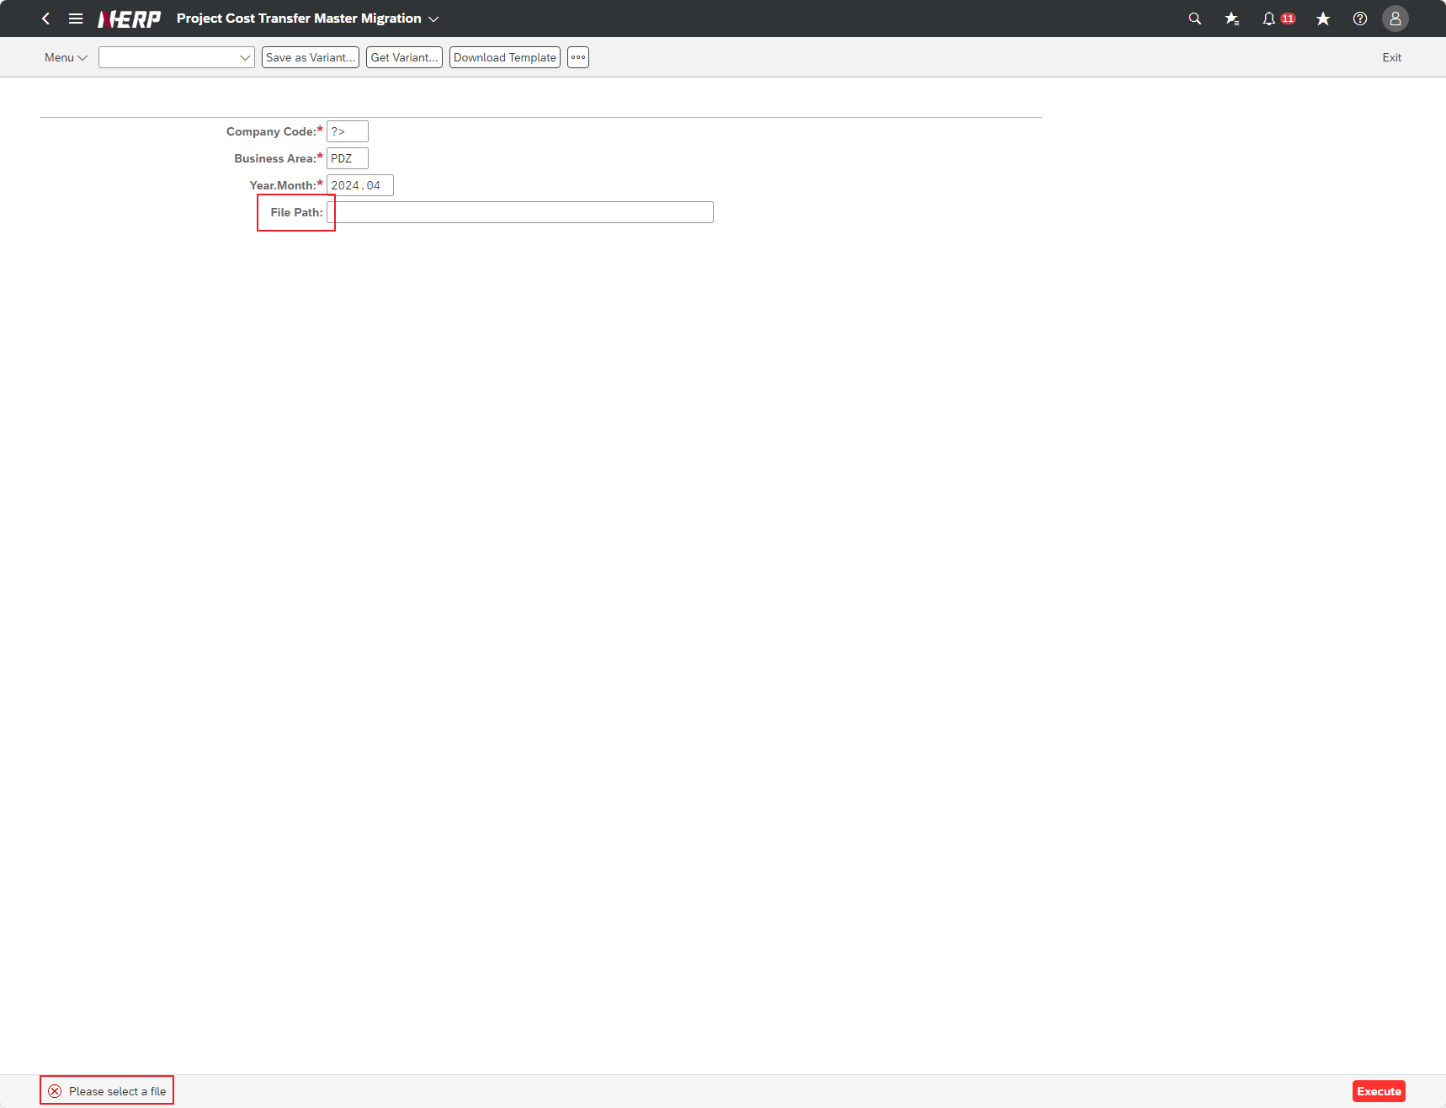
Case 2: | Function: PSPID is auto set to fail, no message for duplicate error

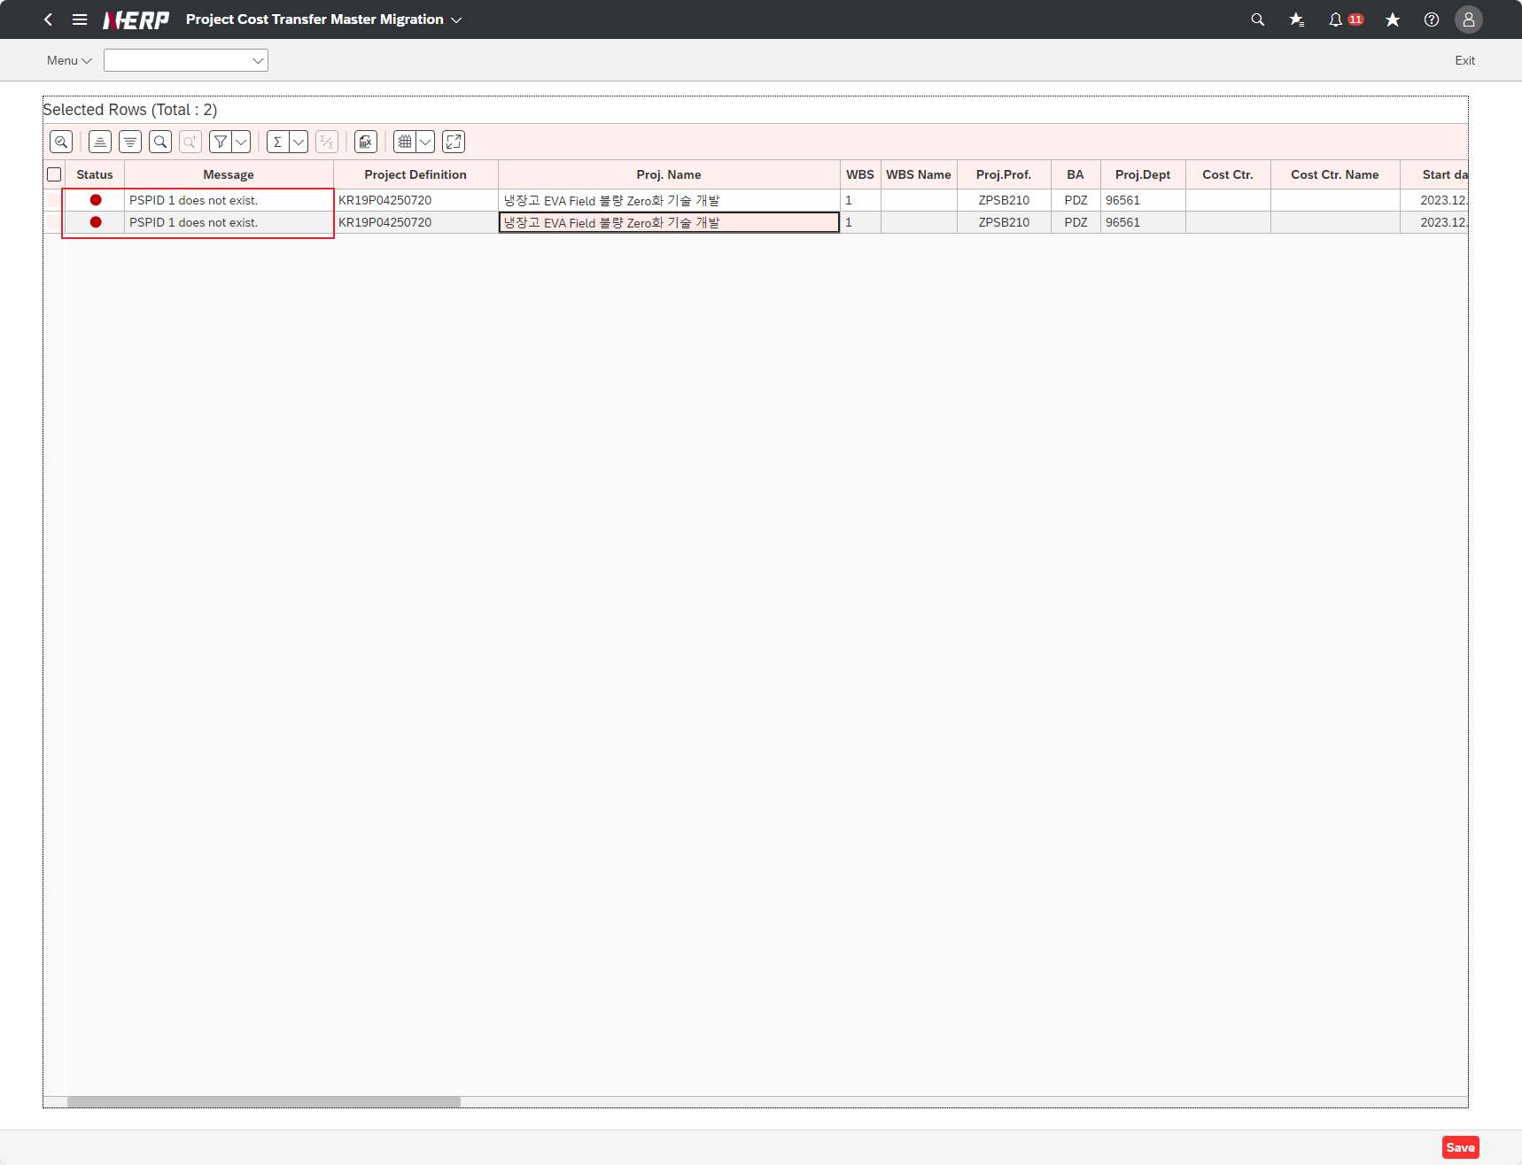

P/S | UI/UX: No mandatory mark for File path ( need confirm )

